Top变量WOE
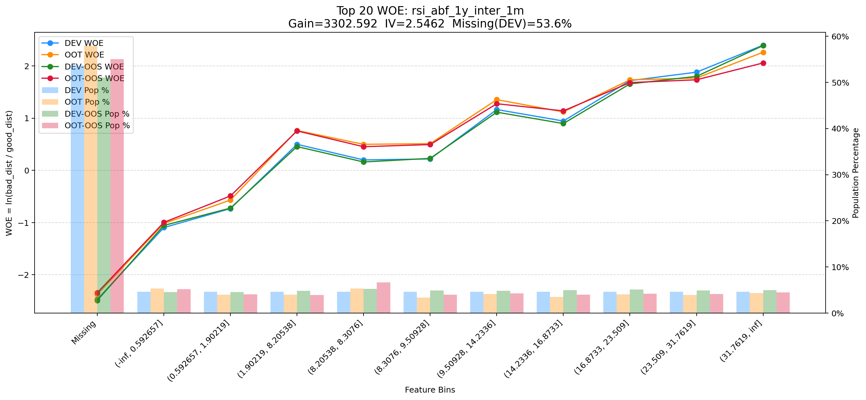
Top 1: d180_apl_ord_days_cnt
项目 | 内容
Gain | 319056.431
Base split | DEV
IV | 3.379
Missing rate | 0.567
Image | 001_d180_apl_ord_days_cnt_WOE.png

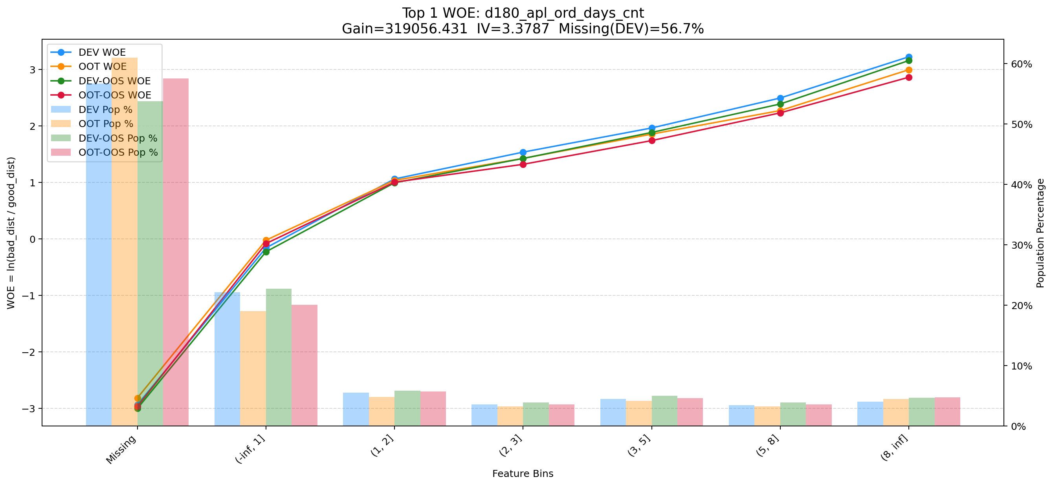

Top 2: first_day_diff_event_result_1_all
项目 | 内容
Gain | 218652.992
Base split | DEV
IV | 2.928
Missing rate | 0.000
Image | 002_first_day_diff_event_result_1_all_WOE.png

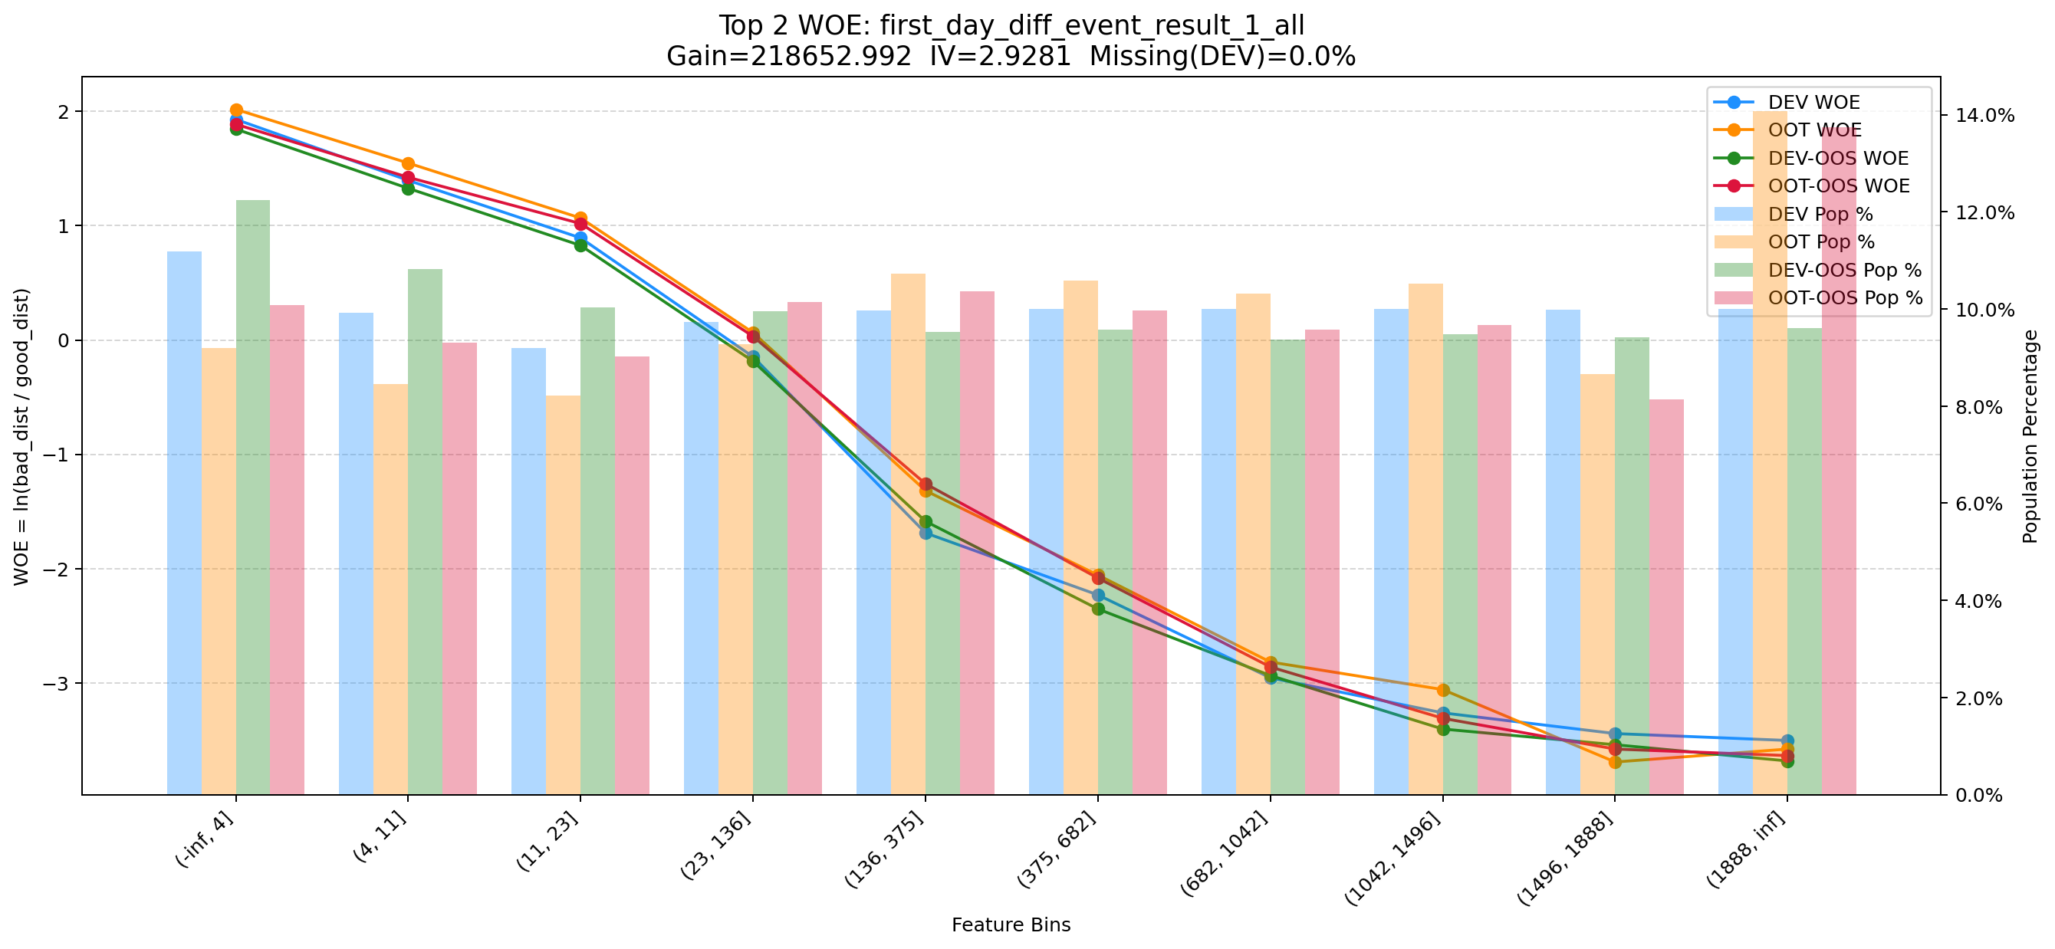

Top 3: d360_apl_ord_ddf_mdl_ord_crt_dte_min
项目 | 内容
Gain | 181451.710
Base split | DEV
IV | 3.305
Missing rate | 0.567
Image | 003_d360_apl_ord_ddf_mdl_ord_crt_dte_min_WOE.png

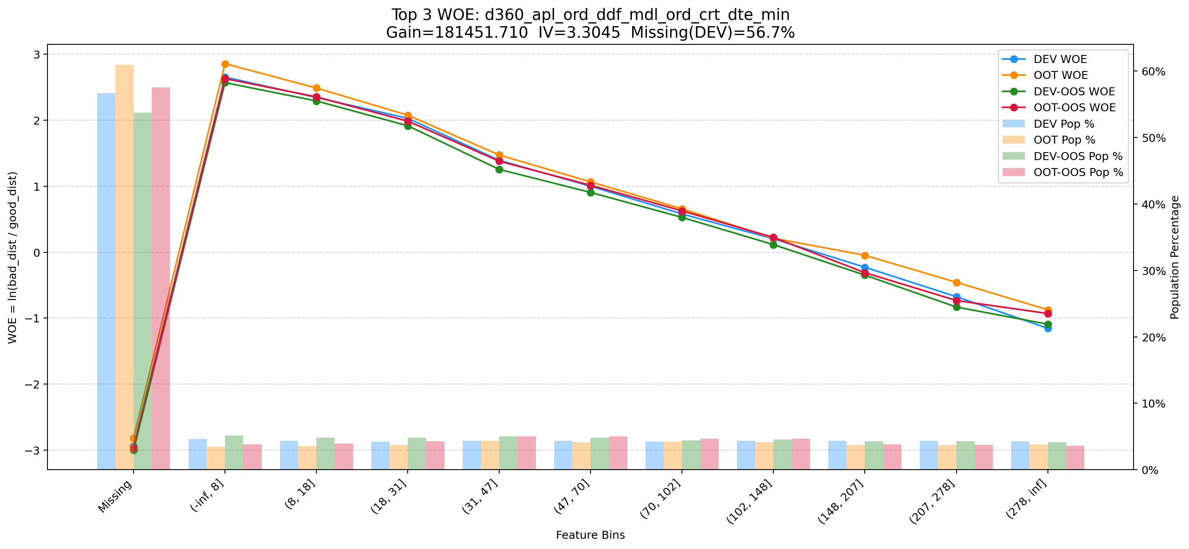

Top 4: his_360_day_csh_apl_ord_cnt_his_rto
项目 | 内容
Gain | 71899.407
Base split | DEV
IV | 2.185
Missing rate | 0.002
Image | 004_his_360_day_csh_apl_ord_cnt_his_rto_WOE.png

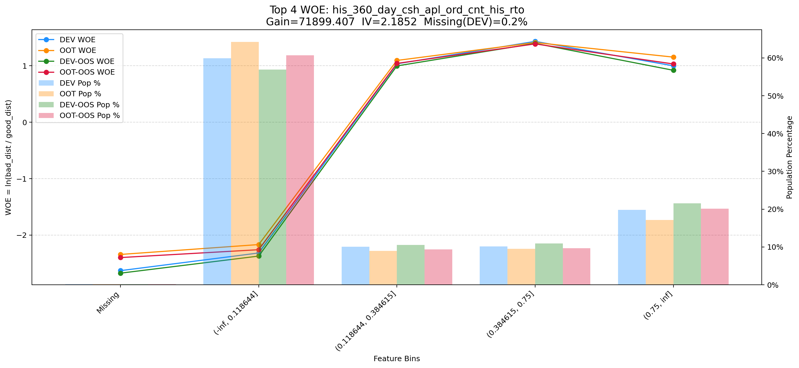

Top 5: d180_apl_ord_days_cnt_all
项目 | 内容
Gain | 27232.779
Base split | DEV
IV | 3.272
Missing rate | 0.556
Image | 005_d180_apl_ord_days_cnt_all_WOE.png

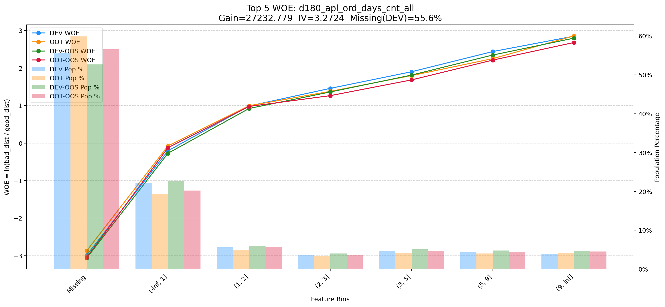

Top 6: dau_90d
项目 | 内容
Gain | 14037.054
Base split | DEV
IV | 1.728
Missing rate | 0.000
Image | 006_dau_90d_WOE.png

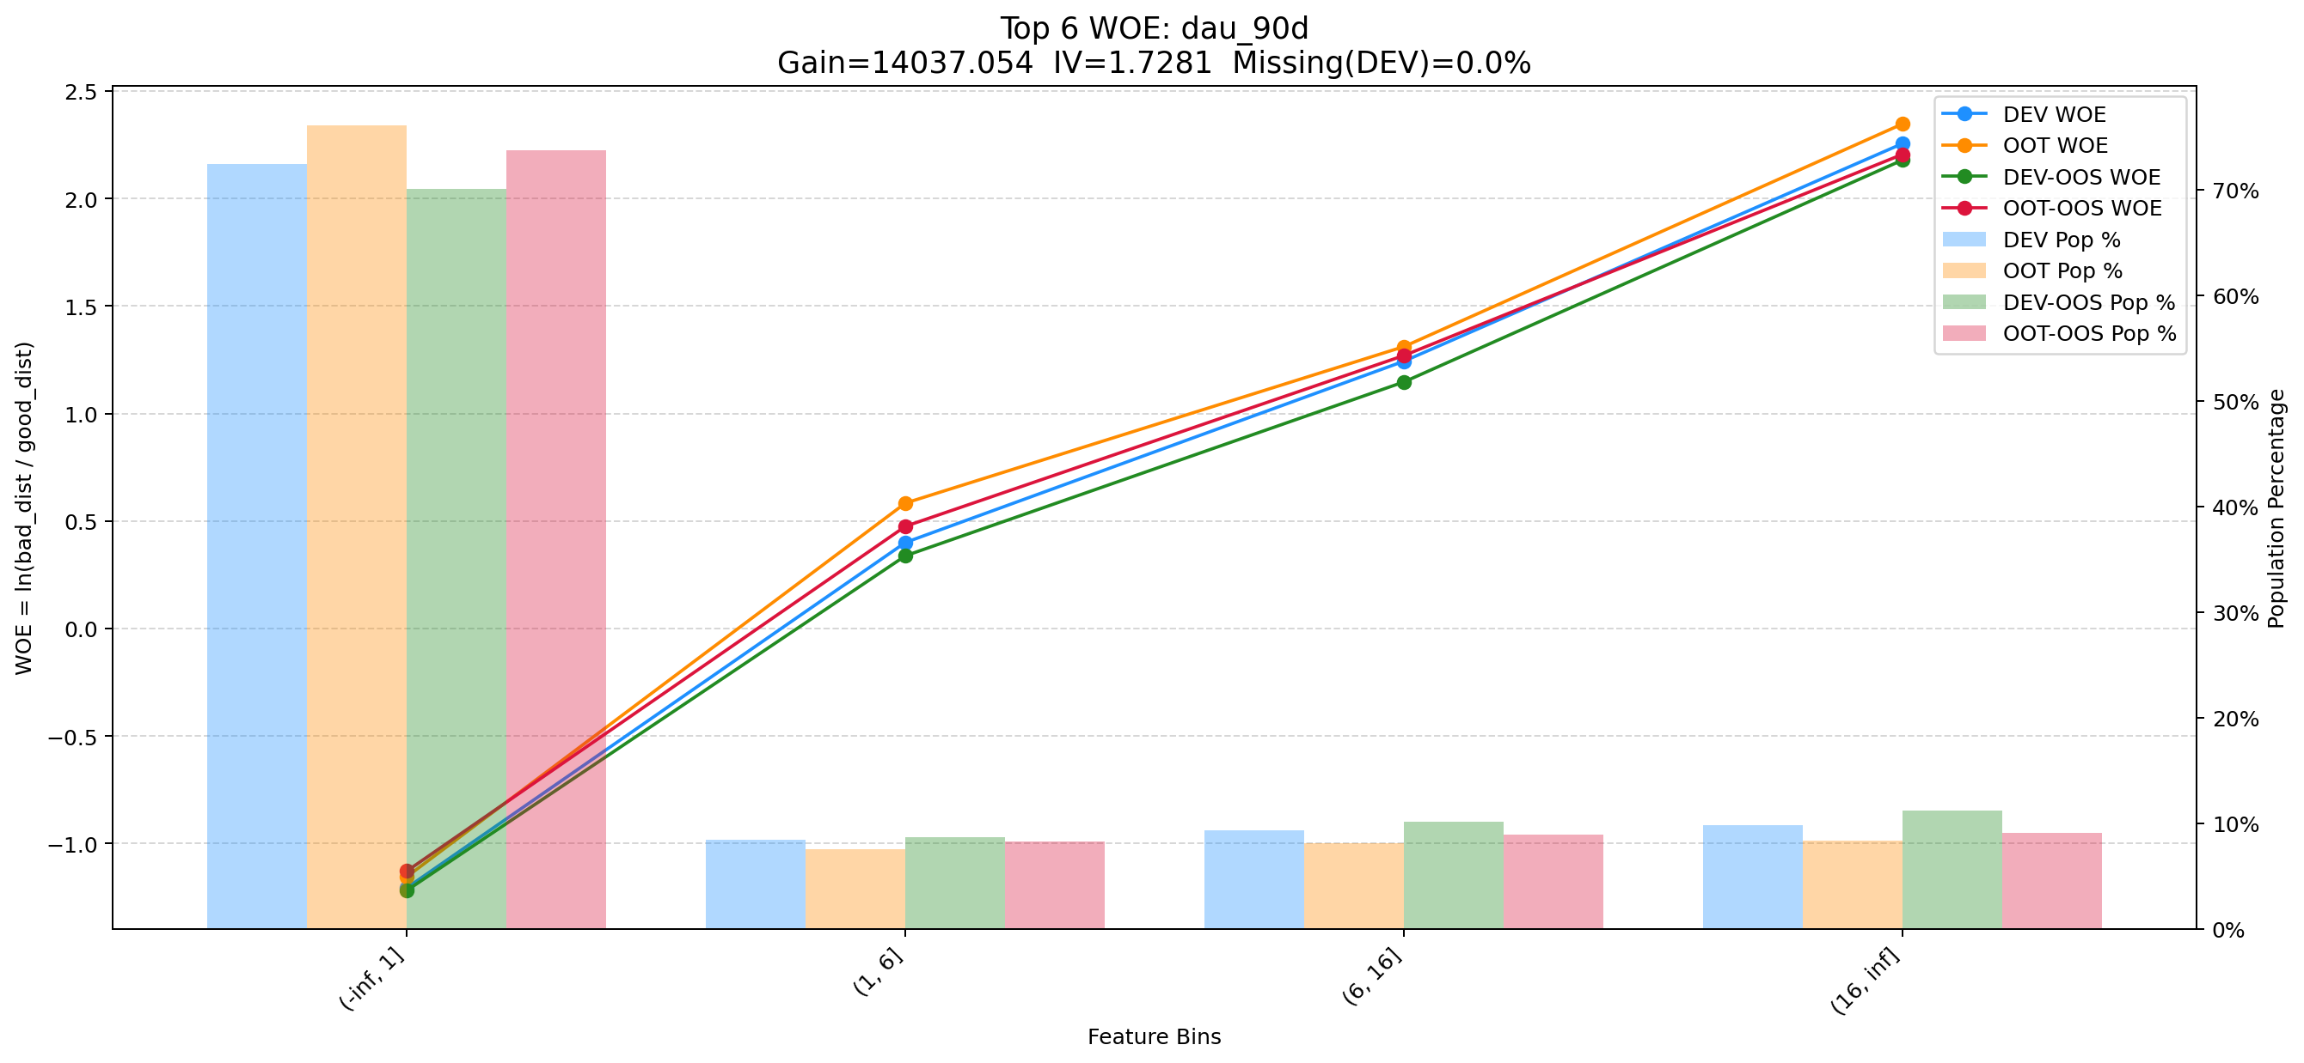

Top 7: d30_apl_ord_days_cnt
项目 | 内容
Gain | 8638.877
Base split | DEV
IV | 2.980
Missing rate | 0.567
Image | 007_d30_apl_ord_days_cnt_WOE.png

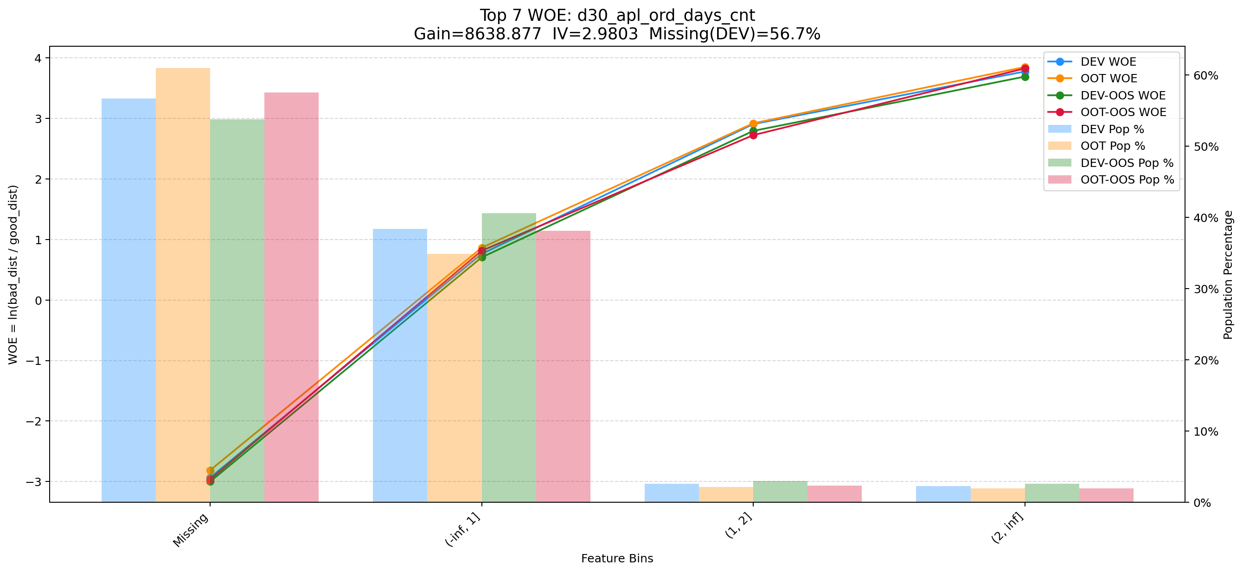

Top 8: 6m_used_lmt_second_der_min
项目 | 内容
Gain | 7479.178
Base split | DEV
IV | 1.956
Missing rate | 0.017
Image | 008_6m_used_lmt_second_der_min_WOE.png

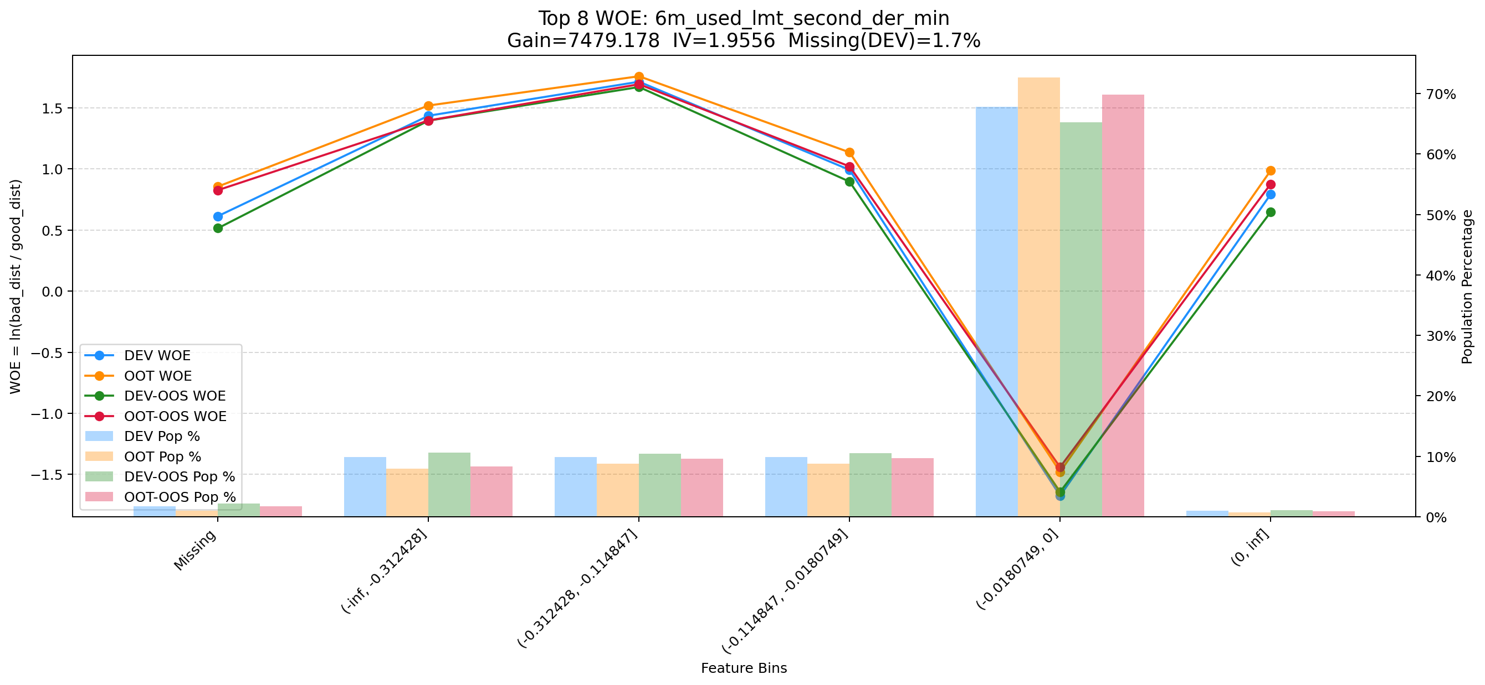

Top 9: ord_apl_avg_prc_amt_720_day_per_mth
项目 | 内容
Gain | 6976.522
Base split | DEV
IV | 1.643
Missing rate | 0.000
Image | 009_ord_apl_avg_prc_amt_720_day_per_mth_WOE.png

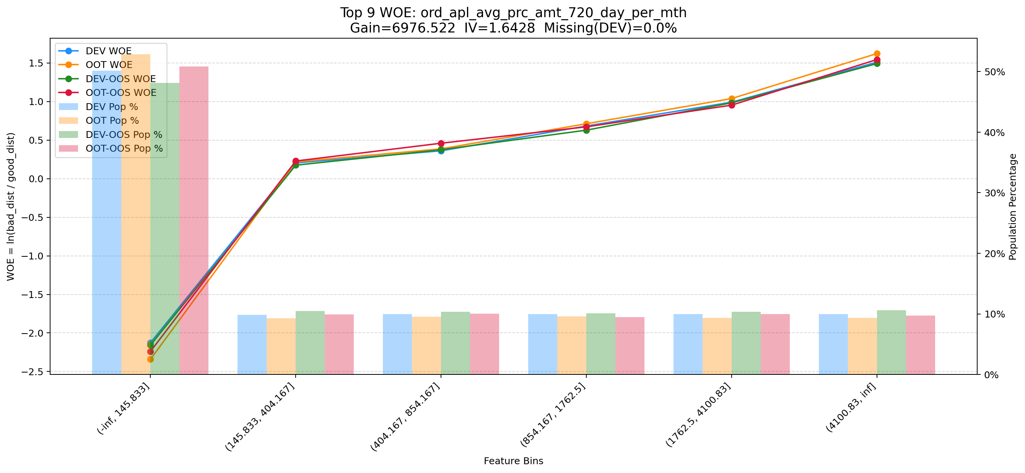

Top 10: ddf_lst_app_str_tim_to_mdl_tim_sec
项目 | 内容
Gain | 6803.337
Base split | DEV
IV | 1.698
Missing rate | 0.688
Image | 010_ddf_lst_app_str_tim_to_mdl_tim_sec_WOE.png

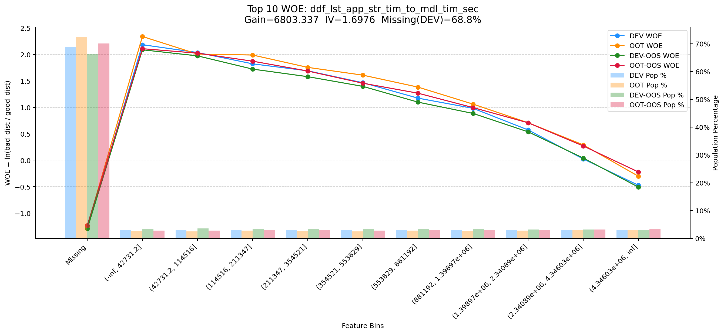

Top 11: cnt_avg_ord_span_30d
项目 | 内容
Gain | 5587.622
Base split | DEV
IV | 1.712
Missing rate | 0.873
Image | 011_cnt_avg_ord_span_30d_WOE.png

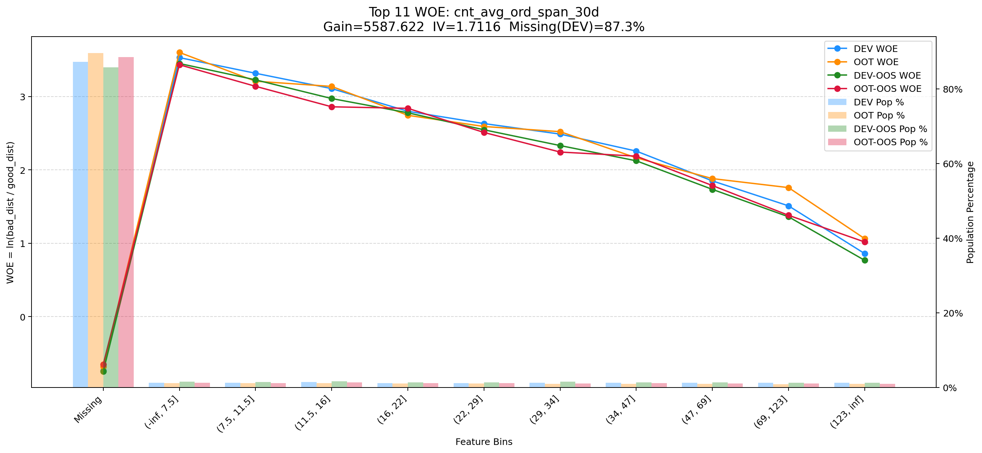

Top 12: first_day_diff_event_result_0_event_type_loan_all
项目 | 内容
Gain | 5468.000
Base split | DEV
IV | 1.405
Missing rate | 0.395
Image | 012_first_day_diff_event_result_0_event_type_loan_all_WOE.png

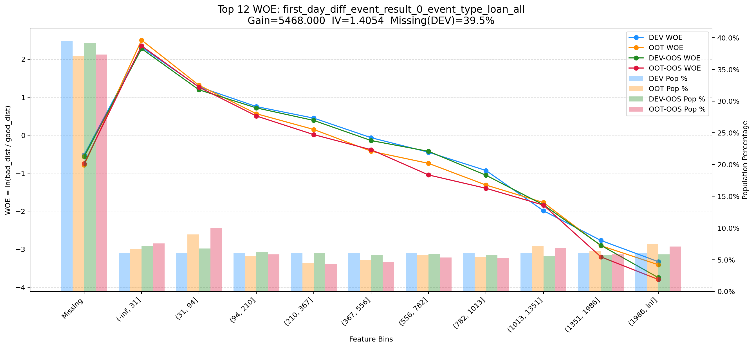

Top 13: clk_cnt_14d
项目 | 内容
Gain | 5041.206
Base split | DEV
IV | 1.391
Missing rate | 0.000
Image | 013_clk_cnt_14d_WOE.png

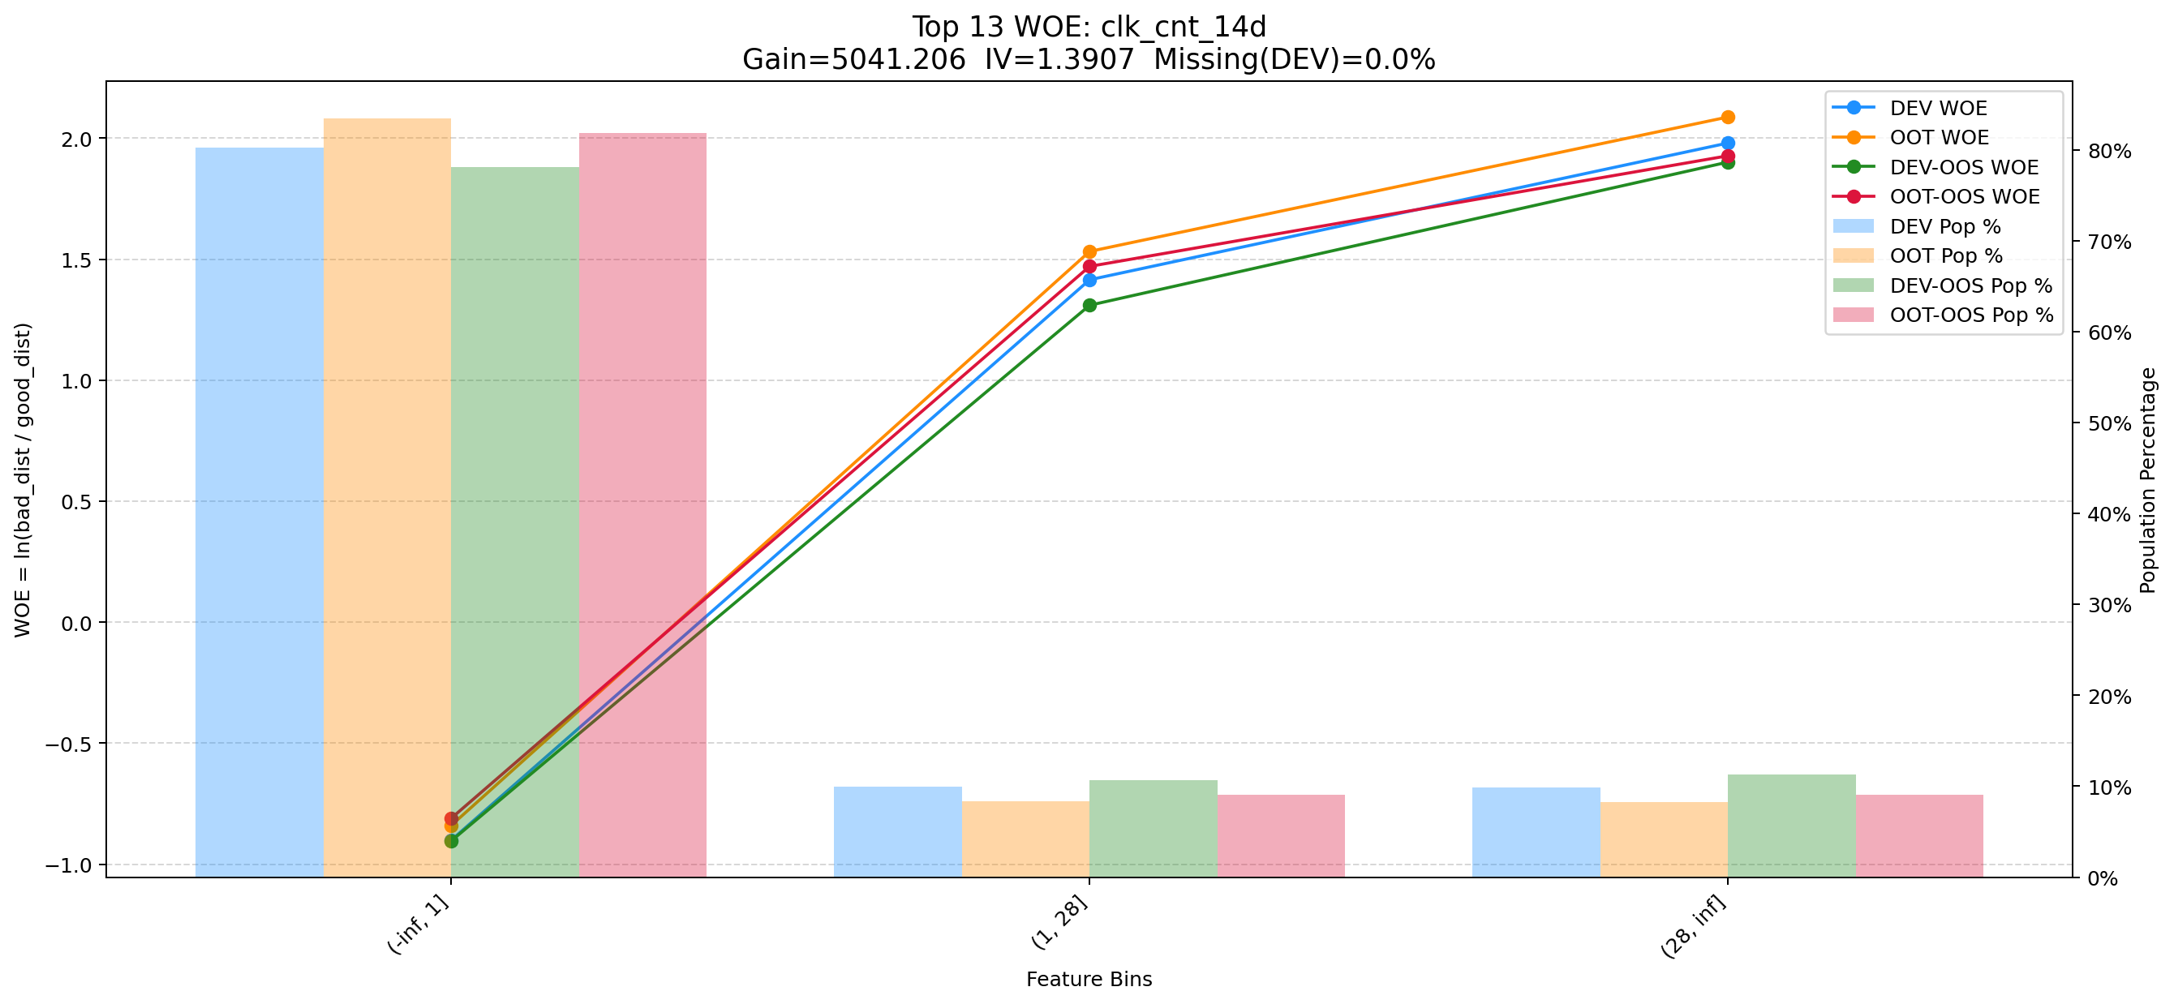

Top 14: pmt_crd_amt_3m
项目 | 内容
Gain | 4593.166
Base split | DEV
IV | 1.874
Missing rate | 0.000
Image | 014_pmt_crd_amt_3m_WOE.png

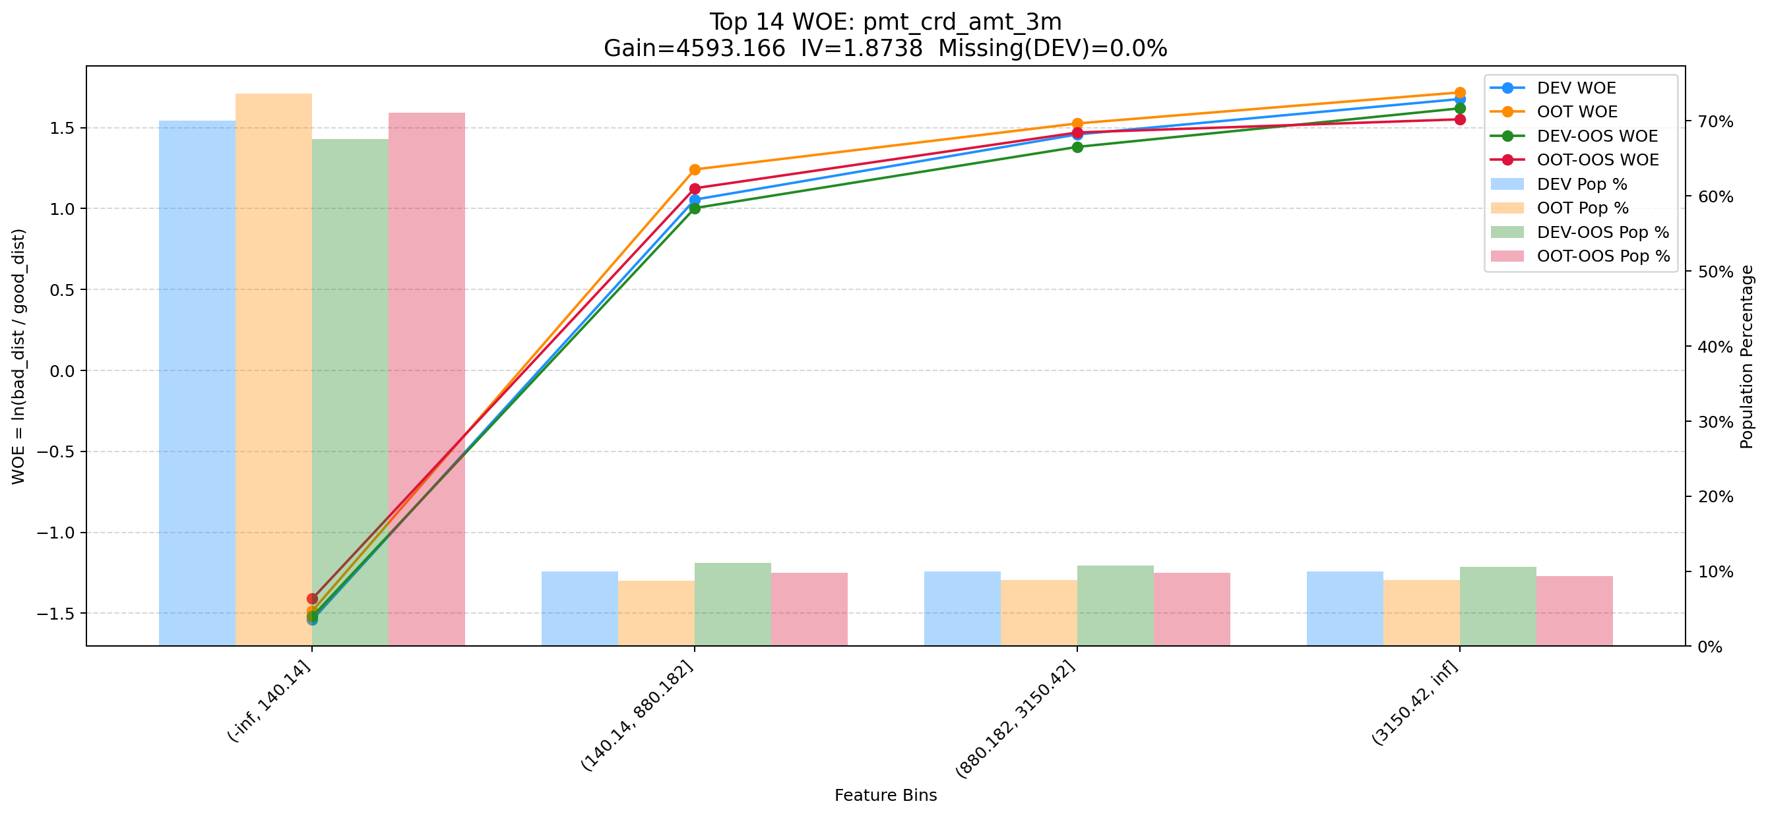

Top 15: pst_ord_apl_suc_max_prc_amt_180_day
项目 | 内容
Gain | 3764.589
Base split | DEV
IV | 1.725
Missing rate | 0.000
Image | 015_pst_ord_apl_suc_max_prc_amt_180_day_WOE.png

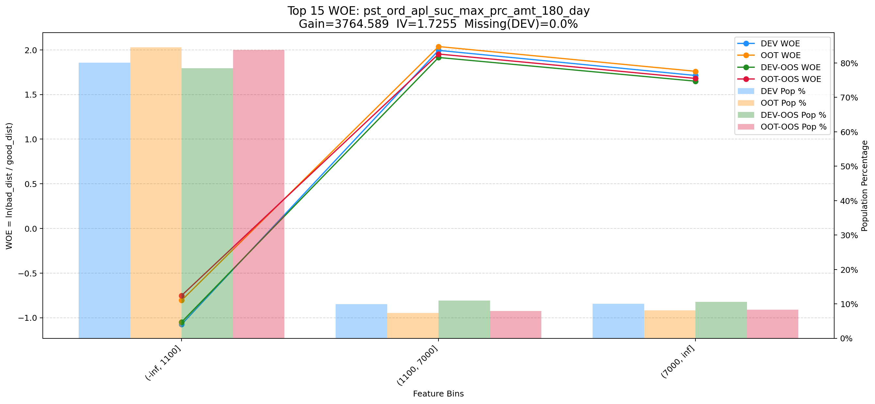

Top 16: d180_apl_ord_cnt_all
项目 | 内容
Gain | 3753.272
Base split | DEV
IV | 3.244
Missing rate | 0.556
Image | 016_d180_apl_ord_cnt_all_WOE.png

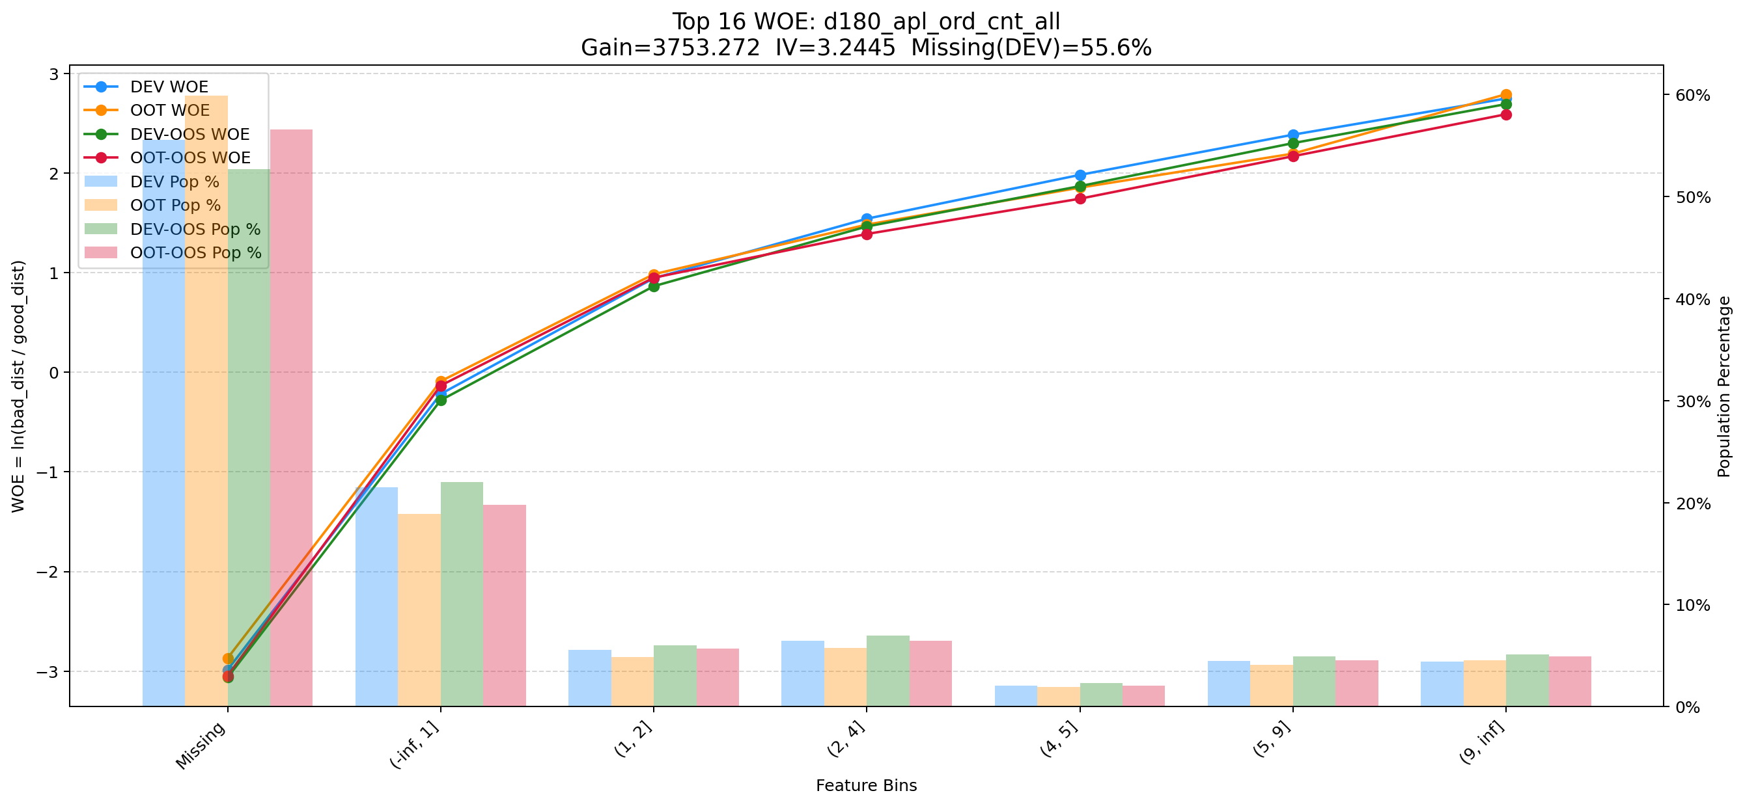

Top 17: d180_suc_ord_days_cnt_all
项目 | 内容
Gain | 3617.751
Base split | DEV
IV | 2.729
Missing rate | 0.624
Image | 017_d180_suc_ord_days_cnt_all_WOE.png

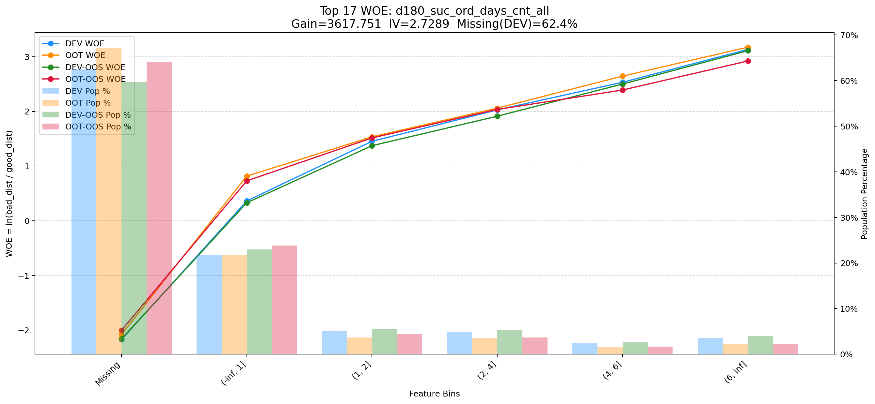

Top 18: rsk_avl_lmt_ch_les_10000_cnt_12m
项目 | 内容
Gain | 3599.939
Base split | DEV
IV | 3.052
Missing rate | 0.553
Image | 018_rsk_avl_lmt_ch_les_10000_cnt_12m_WOE.png

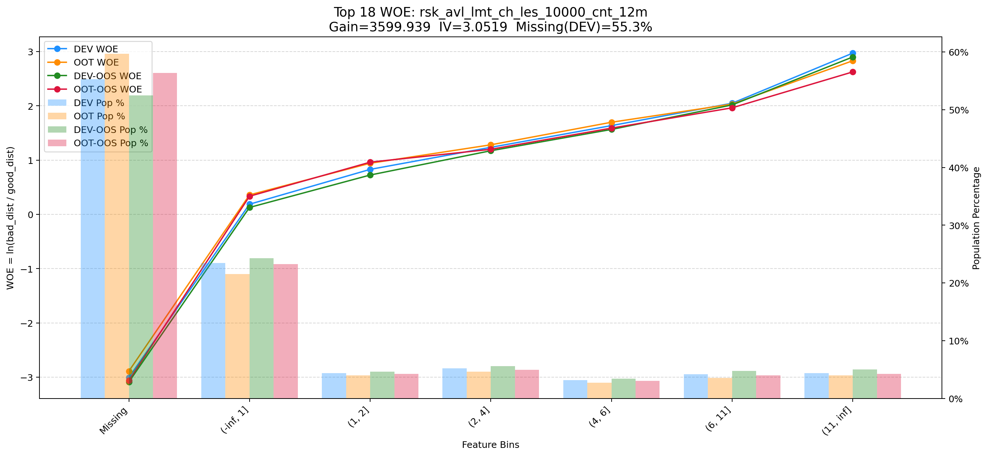

Top 19: d180_apl_ord_ddf_mdl_ord_crt_dte_max
项目 | 内容
Gain | 3334.171
Base split | DEV
IV | 2.549
Missing rate | 0.672
Image | 019_d180_apl_ord_ddf_mdl_ord_crt_dte_max_WOE.png

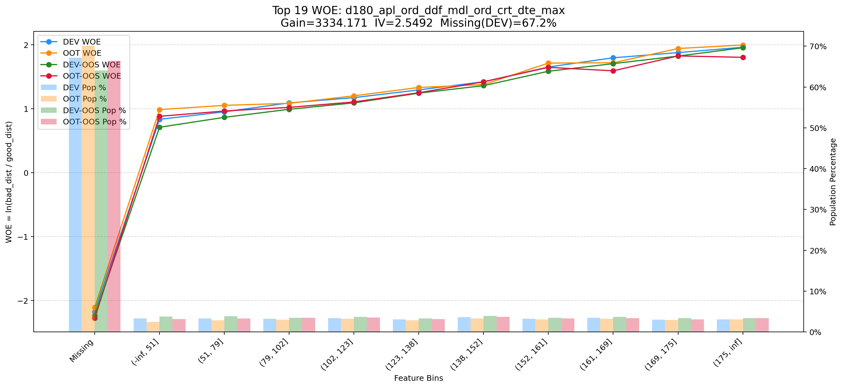

Top 20: rsi_abf_1y_inter_1m
项目 | 内容
Gain | 3302.592
Base split | DEV
IV | 2.546
Missing rate | 0.536
Image | 020_rsi_abf_1y_inter_1m_WOE.png

